Sheet1
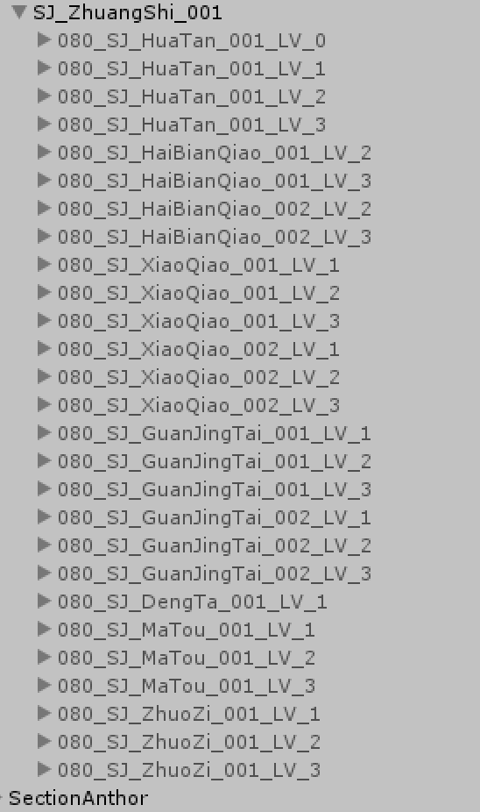
7 | 1 | 9999 | 23
装扮id | 装扮类型 | 装扮模型 | 所属格子 | 解锁消耗 | 前置装扮 | 繁荣度 | 装扮技能 | 攻击装扮buff 1是助战 2是针对所有人 | 防守装扮buff 1是助战 2是针对所有人 | 免费 | 星级 | 名字 | 描述 | 小图标 | 大图标 | 小地图块id | 购买特效 | 参数 | 空气墙事件Id | 礼包id | 限时（小时）0就是永久 | 解锁途径 | EmptyKey-V2
dressId | dressType | modelPath | dressGridId | unlockCost | beforeDressId | prosperity | dressSkill |  |  |  | star | name | desc | smallIcon | bigIcon | miniMapPartsId | buyEffectId | param | airBoxEventId | giftId | validTime | getWay | Bridge = 1;//桥梁
int | int | string | int | string | int | int | array_int |  |  |  | int | string | string | string | string | int | int | string | array_string | int | int | string | Landscape = 2;//景观
primary | index | none | none | none | none | none | none |  |  |  | none | none | none | none | none | none | none | none | none | none | none | one | Ground = 3;//地面
dressId | dressType |  | dressGridId | unlockCost | beforeDressId | prosperity | dressSkill | attackBuff | defendBuff | isFree |  |  |  |  |  |  |  | param |  |  | validTime |  | Scene = 4;//场景
1 | 1 | 080_SJ_XiaoQiao_001_LV_1 | 1 |  | 0 | 0 |  |  |  | 1 | 1 | 简易木桥(主) | 无效果 | JY_qlx1 | JY_zs_13 | 0 | 9004 |  |  |  | 0
2 | 1 | 080_SJ_XiaoQiao_001_LV_2 | 1 | 1,0,100 | 0 | 200 |  |  |  | 0 | 1 | 木质桥梁(主) | 繁荣度+200 | JY_qlx2 | JY_zs_14 | 0 | 9004 |  |  |  | 0
3 | 1 | 080_SJ_XiaoQiao_001_LV_3 | 1 | 1,0,300 | 0 | 800 |  |  |  | 0 | 2 | 石质拱桥(主) | 繁荣度+800 | JY_qlx3 | JY_zs_15 | 0 | 9004 |  |  |  | 0
4 | 1 | 080_SJ_XiaoQiao_002_LV_1 | 2 | 1,0,1980&1001,511306,1 | 0 | 1000 | 105 |  |  | 0 | 1 | 简易木桥(副) | 繁荣度+1000 | JY_qlh3 | JY_zs_18 | 1 | 9004 |  | Door6 | 150 | 0
5 | 1 | 080_SJ_XiaoQiao_002_LV_2 | 2 | 1,0,100 | 4 | 200 |  |  |  | 0 | 1 | 木质桥梁(副) | 繁荣度+200 | JY_qlh1 | JY_zs_19 | 1 | 9004 |  | Door6 |  | 0
6 | 1 | 080_SJ_XiaoQiao_002_LV_3 | 2 | 1,0,300 | 4 | 800 |  |  |  | 0 | 2 | 石质拱桥(副) | 繁荣度+800 | JY_qlh2 | JY_zs_20 | 1 | 9004 |  | Door6 |  | 0
7 | 1 | 080_SJ_HaiBianQiao_001_LV_2 | 3 | 1,0,400 | 0 | 800 | 91 |  |  | 0 | 1 | 木质休闲长廊 | 繁荣度+800; 工作体力消耗-3% | JY_gjt1 | JY_zs_1 | 2 | 9003 |  | LeftBottomDoor |  | 0
8 | 1 | 080_SJ_HaiBianQiao_001_LV_3 | 3 | 1,0,600 | 0 | 1500 | 92 |  |  | 0 | 2 | 精致休闲长廊 | 繁荣度+1500; 工作体力消耗-5% | JY_gjt2 | JY_zs_2 | 2 | 9003 |  | LeftBottomDoor |  | 0
9 | 1 | 080_SJ_HaiBianQiao_002_LV_2 | 4 | 1,0,400 | 0 | 800 | 106 |  |  | 0 | 1 | 木质海边走廊 | 繁荣度+800; 开启采药岛屿 | JY_gjqr1 | JY_zs_3 | 6 | 9002 |  | RightBottomDoor |  | 0
10 | 1 | 080_SJ_HaiBianQiao_002_LV_3 | 4 | 1,0,600 | 0 | 1500 | 107 |  |  | 0 | 2 | 精致海边走廊 | 繁荣度+1500; 开启采药岛屿 | JY_gjqr2 | JY_zs_4 | 6 | 9002 |  | RightBottomDoor |  | 0
11 | 2 | 080_SJ_MaTou_001_LV_1 | 5 | 3,0,800 | 0 | 200 |  |  |  | 0 | 1 | 简易码头 | 繁荣度+200 | JY_mt1 | JY_zs_8 | 3 | 9001 |  | Door7&&Door8 |  | 0
12 | 2 | 080_SJ_MaTou_001_LV_2 | 5 | 1,0,200 | 0 | 500 |  |  |  | 0 | 1 | 石质码头 | 繁荣度+500 | JY_mt2 | JY_zs_9 | 3 | 9001 |  | Door7&&Door8 |  | 0
13 | 2 | 080_SJ_MaTou_001_LV_3 | 5 | 1,0,600 | 0 | 1600 | 86 |  |  | 0 | 2 | 贸易港口 | 繁荣度+1600; 生产宝石效率+10% | JY_mt3 | JY_zs_10 | 3 | 9001 |  | Door7&&Door8 |  | 0
14 | 2 | 080_SJ_GuanJingTai_001_LV_3 | 6 | 1,0,400 | 0 | 600 | 93 |  |  | 0 | 1 | 瞭望台 | 繁荣度+600; 掠夺抢夺精华+10 | JY_gjtr1 | JY_zs_11 | 4 | 9005 |  | RightTopDoor |  | 0
15 | 2 | 080_SJ_GuanJingTai_002_LV_3 | 7 | 1,0,400 | 0 | 600 | 87 |  |  | 0 | 1 | 观景台 | 繁荣度+600; 掠夺保护精华+10 | JY_gjtl1 | JY_zs_12 | 5 | 9005 |  | LeftTopDoor |  | 0
16 | 2 | 080_SJ_DengTa_001_LV_1 | 8 | 1,0,500 | 0 | 800 | 104 | 79999,2 | 79999,2 | 0 | 1 | 灯塔 | 掠夺战每回合恢复一个角色15%生命值 | JY_dt1 | JY_zs_16 | 0 | 9006 |  |  |  | 0
17 | 2 | 080_SJ_HuaTan_001_LV_1 | 9 | 3,0,800 | 0 | 100 |  |  |  | 0 | 1 | 小喷泉 | 繁荣度+100 | JY_pq1 | JY_zs_5 | 0 | 9006 |  |  |  | 0
18 | 2 | 080_SJ_HuaTan_001_LV_2 | 9 | 1,0,250 | 0 | 400 | 88 |  |  | 0 | 1 | 大喷泉 | 繁荣度+400; 宿舍体力恢复+3% | JY_pq2 | JY_zs_6 | 0 | 9006 |  |  |  | 0
19 | 2 | 080_SJ_HuaTan_001_LV_3 | 9 | 1,0,500 | 0 | 1000 | 89 |  |  | 0 | 2 | 精致喷泉 | 繁荣度+1000; 宿舍体力恢复+5% | JY_pq3 | JY_zs_7 | 0 | 9006 |  |  |  | 0
20 | 2 | 080_SJ_ZhuoZi_001_LV_1 | 10 | 3,0,800 | 0 | 100 |  |  |  | 0 | 1 | 简易桌椅 | 繁荣度+100 | JY_zy1 | JY_zs_16 | 0 | 9006 |  |  |  | 0
21 | 2 | 080_SJ_ZhuoZi_001_LV_3 | 10 | 1,0,200 | 0 | 300 | 90 |  |  | 0 | 1 | 精致桌椅 | 繁荣度+300; 宿舍体力恢复+2% | JY_zy2 | JY_zs_17 | 0 | 9006 |  |  |  | 0
22 | 2 | 080_SJ_JingYu_001_Lv1 | 11 | 1,0,980&1001,511313,1 | 0 | 1800 | 103 | 79998,1 | 79998,1 | 0 | 2 | 巨鲸 | 掠夺战队友死亡,给己方恢复25怒气 | JY_jy | JY_zs_22 | 0 | 9007 |  |  | 16010001 | 0
23 | 2 | 080_SJ_TaLou_001_LV_1 | 12 |  | 0 | 0 |  |  |  | 1 | 1 | 巨石阵 | 无效果 | JY_jsz | JY_zs_30 | 0 | 9006 |  |  |  | 0
24 | 4 |  | 10001 |  | 0 | 0 |  |  |  | 1 | 1 | 海中小岛 | 无效果 | JY_dy | JY_zs_32 | 0 |  | 1601 |  |  | 0
25 | 4 |  | 10001 | 2004,0,100&1001,16010011,1 | 0 | 10000 |  |  |  | 0 | 1 | 樱落 | 无效果 | JY_dy | JY_zs_32 | 0 |  | 1602 |  |  | 0

